상품제안서
뉴클 휴대용 3단 핸디거치 선풍기 C타입 2000mAh | 상품코드: S42816

 |  |  |  |  |  |  | 02-713-8555 | www.synergygift.co.kr
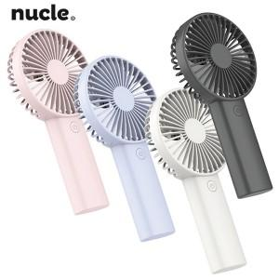

【상세/제작정보】 | 3단계풍속, 스마트폰거치, C타입포트, 2000mAh

【인쇄/포장옵션】 | 레이저 / 포장지포장

【공급단가】 | 수량 | 50~ | 100~ | 300~ | 1,000~ | 5,000~
*VAT별도 | 단가 | 4,460원 | 4,290원 | 4,080원 | 3,910원 | 3,780원

【상품 URL】 | https://www.synergygift.co.kr:443/src/goods_detail.php?gdno=42816

